로그인버튼
1 | 로그인 버튼 |  |  |  | 작성날짜 | 2019-05-16

 |  |  |  |  | 수정날짜 | 2019-05-16
 | 설명 | 메인 화면에서 로그인 버튼 처리
parameter | Activity act , String str |  | retrun | x | 작성자 | 최인수
method | onCreate |  | controller 값 | login
기능 | 1. menu 버튼을 누르면 메뉴 출력 2. 메뉴중 로그인 버튼을 클릭 3. 컨트롤러로 현재 Acivity와 string 값을 컨트롤러에 전달

mHistory html
프로세스

특이사항

회원가입버튼
2 | 회원가입버튼처리 |  |  |  | 작성날짜 | 2019-05-16

 |  |  |  |  | 수정날짜 | 2019-05-16
 | 설명 | 로그인창에서 회원가입 버튼을 눌렀을때 처리 프로세스
parameter | Activity act , String str |  | retrun | x | 작성자 | 최인수
method | onCreate |  | controller 값 | singup
기능 | 1. 로그인 화면에서 회원가입 버튼을 클릭 2. controller에 signup값을 controller에 전달

mHistory html
프로세스

특이사항

회원가입 화면처리
3 | 회원가입 화면처리 |  |  |  | 작성날짜 | 2019-05-16

 |  |  |  |  | 수정날짜 | 2019-05-16
 | 설명 | 회원가입 화면 처리 프로세스
parameter | Activity act , String str |  | retrun | x | 작성자 | 최인수
method | onCreate |  | controller 값 | 받는 값 : signup 전달값 : signing
기능 | 1. controller에서 전달 받은 값 signup일 경우 회원가입 창을 출력 2. 회원가입 창의 정보를 모두 입력후 회원가입 버튼을 클릭 3. signing값을 controller에 전달

mHistory html
프로세스

특이사항

회원가입 최종처리
4 | 회원가입 최종 처리 |  |  |  | 작성날짜 | 2019-05-16

 |  |  |  |  | 수정날짜 | 2019-05-16
 | 설명 | DB에 데이터 삽입 처리 프로세스
parameter | Activity act , String str |  | retrun | x | 작성자 | 최인수
method | onCreate |  | controller 값 | 받는 값 : signing 전달값 : ending
기능 | 1. controller에서 전달 받은 값 signing 경우 selectoverlap메소드 실행 2. 실행값이 0 일 경우 insertMember메소드 실행 3.회원가입 액티비티 finish 4. Ac.Toast실행 Toast출력 내용 : 회원가입 완료되었습니다. 5.실행값이 1일 경우 Ac.Toast출력 내용: 아이디가 중복되었습니다. 6. 회원가입화면 출력

mHistory html
프로세스

특이사항 | ending 출력은 로그인 화면 출력이라 생략

로그인 화면처리
5 | 로그인화면처리 |  |  |  | 작성날짜 | 2019-05-16

 |  |  |  |  | 수정날짜 | 2019-05-16
 | 설명 | 로그인 화면 불러오기 및 로그인 화면 처리
parameter | Activity act , String str |  | retrun | String ID , String Pw | 작성자 | 최인수
method | onCreate |  | controller 값 | selLogin
기능 | 1.컨트롤러에서 Login값을 받았을 경우 login 액티비티를 출력 2. 로그인 버튼을 눌렀을 경우 id텍스트나 pw텍스트가 공백일 경우 아무것도 동작 안함 3. 두 값이 모두 있는 경우 id , pw 및 Activity및 String 값을 controller에 전달

mHistory html
프로세스

로그인처리
6 | 로그인처리 |  |  |  | 작성날짜 | 2019-05-16

 |  |  |  |  | 수정날짜 | 2019-05-16
 | 설명 | 로그인 시도 했을 경우 로그인 처리 프로세스
parameter | Activity act , String str |  | retrun | ArrayList or X | 작성자 | 최인수
method | Member.selectLogin |  | controller 값 | ClearLogin or adminLogin
기능 | 1.컨트롤러에서 selLogin값을 받았을 경우 2. 로그인을 처리하기 위한 selectLogin메서드를 실행 3. 출력값이 0일 경우 Ac.Toasts를 실행해 Login화며넹 Toast출력 4.1일 경우에는 selectID메서드 실행 후 controller로 값 전달 5. 2일 경우에는 controller에 adminLogin값을 전달

mHistory html
프로세스 | 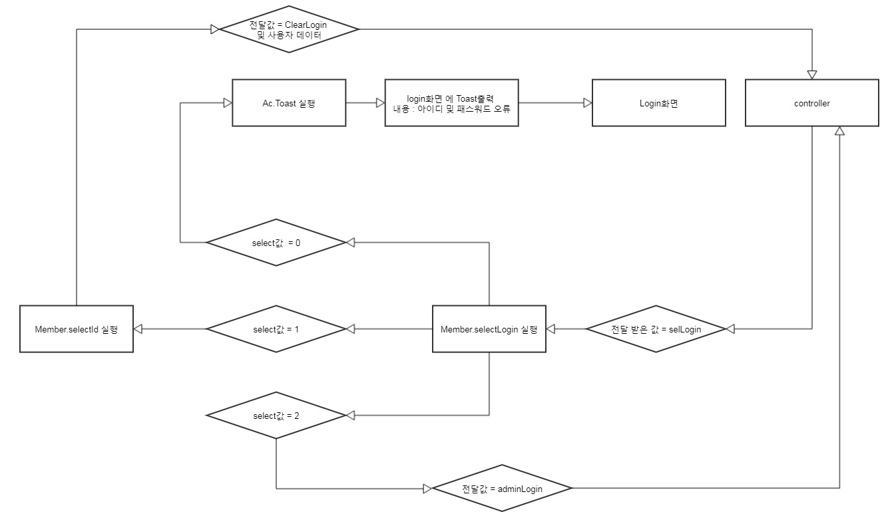

로그인 최종 처리
7 | 로그인 최종 처리 |  |  |  | 작성날짜 | 2019-05-16

 |  |  |  |  | 수정날짜 | 2019-05-16
 | 설명 | 메인 화면에서 로그인 버튼 처리
parameter | Activity act , String str |  | retrun | x | 작성자 | 최인수
method | onCreate |  | controller 값 | ClearLogin
기능 | 1. controller에 ClearLogin값을 받았을 경우 2. login액티비티를 종료 3. select한 회원정보를 member에 전달

mHistory html
프로세스

특이사항

내정보버튼
8 | 내정보 버튼 |  |  |  | 작성날짜 | 2019-05-16

 |  |  |  |  | 수정날짜 | 2019-05-16
 | 설명 | 메인 화면에서 내정보 버튼 처리
parameter | Activity act , String str |  | retrun | x | 작성자 | 최인수
method | onCreate |  | controller 값 | login
기능 | 1. menu 버튼을 누르면 메뉴 출력 2. 메뉴중 내정보 버튼을 클릭 3. 컨트롤러로 현재 Acivity와 string 값을 컨트롤러에 전달

mHistory html
프로세스

특이사항 | 로그인이 되어있는 상태라고 가정하에 프로세스 진행

내정보화면
9 | 내정보화면 |  |  |  | 작성날짜 | 2019-05-16

 |  |  |  |  | 수정날짜 | 2019-05-16
 | 설명 | 메인 화면에서 좌석 정보 버튼 처리
parameter | Activity act, String str |  | return | x | 작성자 | 정상준
method | onCreate |  | controller | myinfo
프로세스 | 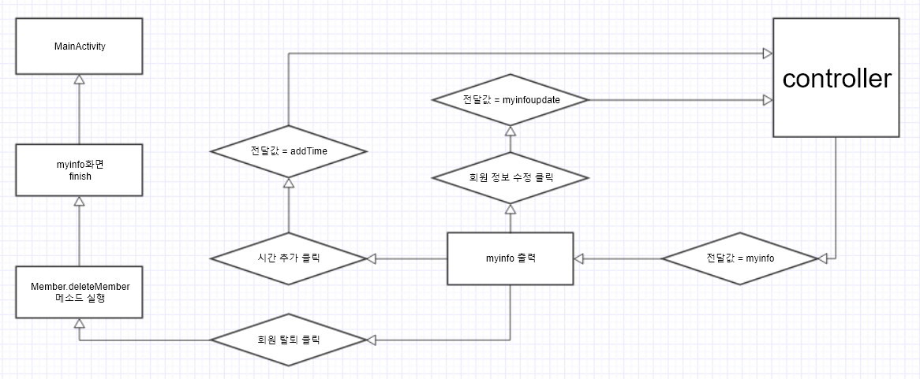

기능 | 1. controller에서 전달받은 myinfo값을 화면으로 출력한다. 2. 회원 정보 수정을 클릭 했을 경우 controller에 myinfoupdate메소드를 전달해준다. 3. 시간 추가 버튼을 클릭했을 경우 controller에 addTime메소드를 전달해준다. 4. 회원 탈퇴 버튼을 클릭 했을 때 Member.deleteMember 메소드를 실행한다. 5. myinfo를 닫아주고 MainActivity 화면을 출력한다.

특이사항 | 로그인이 되어있는 상태라고 가정하에 프로세스 진행

적립시간추가처리
10 | 적립시간 추가 처리 |  |  |  | 작성날짜 | 2019-05-16

 |  |  |  |  | 수정날짜 | 2019-05-16
 | 설명 | 내정보에 적립시간 추가 처리
parameter | Activity act , String str |  | retrun | x | 작성자 | 최인수
method | onCreate |  | controller 값 | addtime
기능 | 1. controller에서 addtime값이 들어 왔을 경우 2. addTimeDialog 메소드 실행 3. 내정보에 추가할 시간을 설정후 버튼클릭 4.updateTime메소드 실행 5. 내정보에 시간값변경 6.ac.toasts 메소드 실행후 메소드 출력

mHistory html
프로세스

특이사항 | 로그인이 되어있는 상태라고 가정하에 프로세스 진행

좌석정보버튼
11 | 좌석 정보 버튼 |  |  |  | 작성날짜 | 2019-05-16

 |  |  |  |  | 수정날짜 | 2019-05-16
 | 설명 | 메인 화면에서 좌석 정보 버튼 처리
parameter | Activity act, String str |  | return | x | 작성자 | 정상준
method | onCreate |  | controller | seatdata
프로세스

mHistory html

기능 | 1. menu 버튼을 누르면 메뉴출력 2. 메뉴중 로그인 버튼을 클릭 3. 컨트롤러로 Activity와 string 값을 컨트롤러에 전달

특이사항 | 로그인이 되어있는 상태라고 가정하에 프로세스 진행

좌석화면처리
12 |  | 좌석 화면 처리 |  |  | 작성날짜 | 2019-05-16

 |  |  |  |  | 수정날짜 | 2019-05-16
설명 |  | 메뉴에서 좌석 버튼을 누른 후 좌석 화면 처리
Activity act, String str |  |  | return | x | 작성자 | 정상준
onCreate |  |  | controller | seatdata
 | 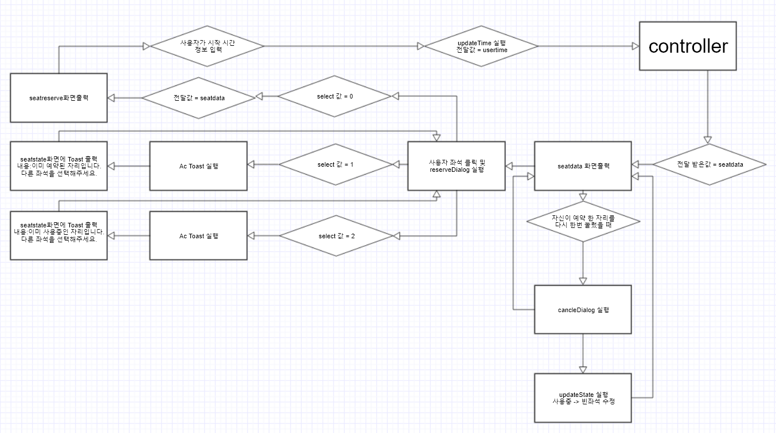

mHistory html

1. controller에서 전달받은 seatdata값을 화면으로 출력한다. 2. 사용자가 좌석 클릭하면 reserverDialog를 실행한다. 3. 사용자가 예약된 좌석이나 사용중인 좌석을 선택하면 seatstate화면에 Toast로 문구를 출력한다. 4. 빈좌석을 선택할경우 seatreserve좌석 예약 화면을 출력한다. 5. 사용자가 시작 시간 정보를 입력하면 updatetime을 실행한다. 6. controller에 사용자가 선택한 시간 usertimed을 전달해준다.

로그인이 되어있는 상태라고 가정하에 프로세스 진행

좌석예약처리
13 | 좌석 예약 처리 |  |  |  | 작성날짜 | 2019-05-16

 |  |  |  |  | 수정날짜 | 2019-05-16
 | 설명 | 좌석 정보에서 좌석을 눌렸을 때 예약 처리
parameter | Activity act, String str |  | return | x | 작성자 | 정상준
method | onCreate |  | controller | usertime
프로세스

mHistory html

기능 | 1.contoller에서 전달받은 usertime의 값이 있을때 사용자의 피시사용 보유 시간이 있는지 유무를 확인한다. 2. mytime = 0 이면 사용자의 보유시간이 없는 것이고 Toast를 실행해 seatreserve 좌석예약화면에 예약 불가 문구를 출력하고 컨트롤러에 전해준다. 3. mytime = 1 이면 사용자의 보유시간이 있는 것이기 때문에 Toast를 실행해 seatreserve 좌석예약화면에 예약 성공 문구를 출력하고 updateState메소드를 사용하여 빈좌석을 예약됨으로 화면을 바꿔주고 컨트롤러에 전해준다.

특이사항 | 로그인이 되어있는 상태라고 가정하에 프로세스 진행

상품 주문 버튼
14 | 상품 주문 버튼 |  |  |  | 작성날짜 | 2019-05-16

 |  |  |  |  | 수정날짜 | 2019-05-16
 | 설명 | 메인 화면에서 상품 주문 버튼 처리
parameter | Activity act, String str |  | return | x | 작성자 | 정상준
method | onCreate |  | controller | order
프로세스

mHistory html

기능 | 1. menu 버튼을 누르면 메뉴출력 2. 메뉴중 상품 주문 버튼을 클릭 3. 컨트롤러로 order 값을 controller에 전달

특이사항 | 로그인이 되어있는 상태라고 가정하에 프로세스 진행

상품주문리스트처리
15 | 상품주문리스트처리 |  |  |  | 작성날짜 | 2019-05-16

 |  |  |  |  | 수정날짜 | 2019-05-16
 | 설명 | 상품주문리스트처리 프로세스
parameter | Activity act , String str |  | retrun | x | 작성자 | 최인수
method | onCreate |  | controller 값 | 받는값 = order 전달값 = lisetset or jang
기능 | 1. controller에서 order 값 들어 왔을 경우 2. 상품주문리스트화면 출력 3. listview가 null일 경우 카테고리 클릭시 listset을 controller에 전달 4. null이 아닌경우 원한은 아이템을 선택할수 있음. 5. 아이템을 선택하면 selectName메소드실행 후 arraylist에 추가 6.결재버튼을 눌렀을 경우 controller에 jang값을 전달

mHistory html
프로세스

특이사항 | 로그인이 되어있는 상태라고 가정하에 프로세스 진행

상품리스트 처리
16 | 상품 주문리스트 처리 |  |  |  | 작성날짜 | 2019-05-16

 |  |  |  |  | 수정날짜 | 2019-05-16
 | 설명 | 상품주문리스트 화면 처리
parameter | Activity act , String str |  | retrun | x | 작성자 | 최인수
method | sub |  | controller 값 | myinfoupdate
기능 | 1. controller에서 myinfoupdate 값 들어 왔을 경우 2. myinfoDialog 메소드 실행 3. 내정보에 수정할 정보 입력후 버튼클릭 4.updateUser메소드 실행 5. 내정보를 수정된 정보로 변경 6.ac.toasts 메소드 실행후 메소드 출력

mHistory html
프로세스

특이사항 | 로그인이 되어있는 상태라고 가정하에 프로세스 진행

리스트뷰 셋팅
17 | 상품정보리스트뷰 셋팅 |  |  |  | 작성날짜 | 2019-05-16

 |  |  |  |  | 수정날짜 | 2019-05-16
 | 설명 | 상품정보리스트뷰 셋팅
parameter | Activity act , String str |  | retrun | x | 작성자 | 최인수
method | sub |  | controller 값 | listset
기능 | 1. controller에서 listset 값 들어 왔을 경우 2. selectCate메소드 실행 3. productlistset메소드 실행 4. 두메소드로 리스트뷰 셋팅이 끝나면 상품리스트 화면출력

mHistory html
프로세스

특이사항 | 로그인이 되어있는 상태라고 가정하에 프로세스 진행

상품주문내역화면
18 | 상품 주문 내역 화면 |  |  |  | 작성날짜 | 2019-05-16

 |  |  |  |  | 수정날짜 | 2019-05-16
 | 설명 | 상품 주문 내역 버튼이 클릭 됬을 때에 처리
parameter | Activity act, String str |  | return | x | 작성자 | 정상준
method | onCreate |  | controller | jang
프로세스 | 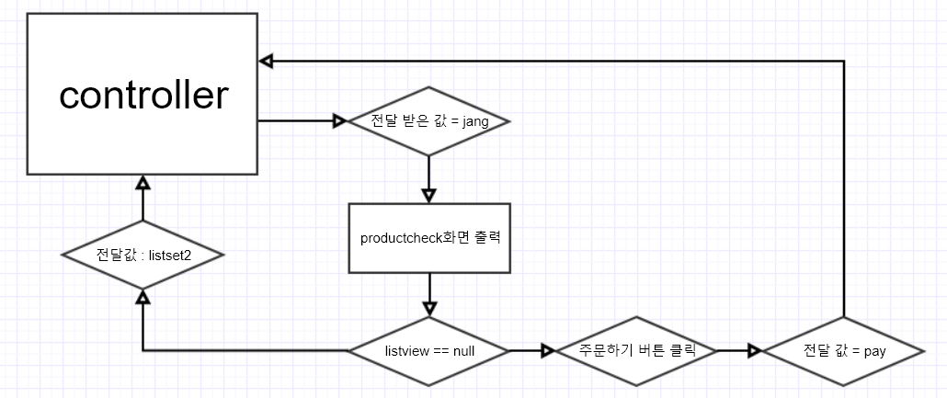

mHistory html

기능 | 1. 상품 주문 내역 클릭하면 controller에서 jang이라는 전달값을 받음. 2. productcheck view로 상품주문내역 화면을 출력 3.listview 가 null이면 장바구니 리스트가 아무것도 들어 있지 않으면 controller에 listset2를 전달하고 주문하기 버튼을 클릭 할 수없음 4. 에 상품이 들어있으면 (null이 아닐 경우) 주문하기 버튼을 클릭할 수 있음 5. 주문하기 버튼이 클릭되면 전달값 pay를 controller에 전달함

특이사항 | 로그인이 되어있는 상태라고 가정하에 프로세스 진행

회원관리
19 | 회원 관리 |  |  |  | 작성날짜 | 2019-05-16

 |  |  |  |  | 수정날짜 | 2019-05-16
 | 설명 | 회원 정보 관리
parameter | Activity act, String str |  | return | x | 작성자 | 정상준
method | onCreate |  | controller | memberupdate
프로세스 | 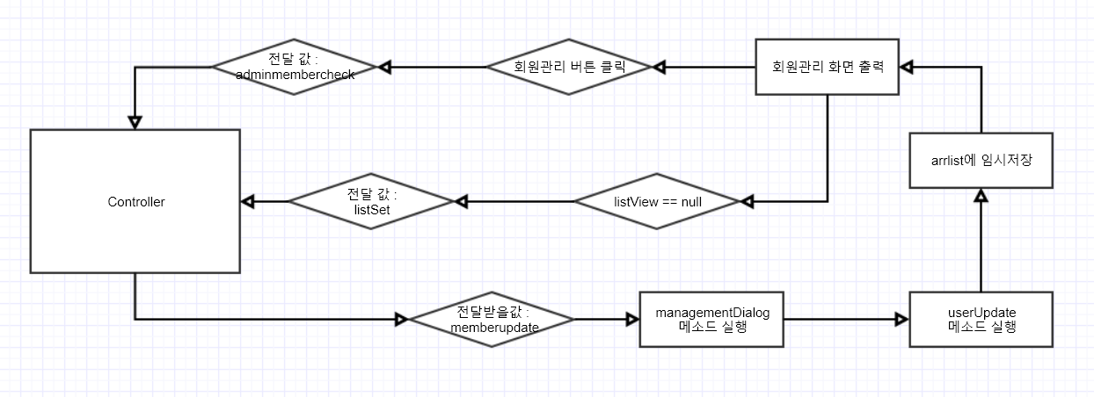

mHistory html

기능 | 1. Controller 에서 memberupdate 전달받아 managementDialog 메소드 실행 2. userUpdate 메소드를 실행하여 arrlist에 임시 저장한 후 그 리스트를 회원관리 화면에 출력 3.만약 리스트뷰에 값이 null일 경우 Controller에 listSet을 전달 4. 회원관리 화면에 있는 회원관리 버튼 클릭 시 adminmembercheck를 Controller에 전달

특이사항 | 로그인이 되어있는 상태라고 가정하에 프로세스 진행

회원수정
20 | 회원 수정 |  |  |  | 작성날짜 | 2019-05-16

 |  |  |  |  | 수정날짜 | 2019-05-16
 | 설명 | 회원 정보를 수정하는 프로세스
parameter | Activity act, String str |  | return | x | 작성자 | 정상준
method | onCreate |  | controller | listset
프로세스

mHistory html

기능 | 1. controller에서 listset를 전달 받으며 리턴 값을 받음 2.수정할 회원 정보를 longclicklistener를 사용하여 long클릭 하여 수정을 할 수 있음 3. 전달값 : memberupdate를 controller에 전달함.

특이사항 | 로그인이 되어있는 상태라고 가정하에 프로세스 진행

상품등록버튼클릭처리
21 | 상품 등록 버튼 클릭 처리 |  |  |  | 작성날짜 | 2019-05-16

 |  |  |  |  | 수정날짜 | 2019-05-16
 | 설명 | 상품 등록 버튼 클릭 처리
parameter | Activity act , String str |  | retrun | x | 작성자 | 최인수
method | sub |  | controller 값 | adminproadd
기능 | 1. 관리자 메뉴 출력 2.상품버튼 클릭하면 adminproadd를 controller로 보내줌 3.controller에서 값을 받아줌

mHistory html
mHistory html
mHistory html
mHistory html
프로세스

특이사항 | 관리자 입장에서 실행

상품등록화면출력
22 | 상품 등록 화면 출력 |  |  |  | 작성날짜 | 2019-05-16

 |  |  |  |  | 수정날짜 | 2019-05-16
 | 설명 | 상품 등록 화면 출력 처리
parameter | Activity act , String str |  | retrun | x | 작성자 | 최인수
method | sub |  | controller 값 | adminproadd
기능 | 1. controlle에서 adminproadd를 전달받고 2. 상품등록 화면을 출력 3. 출력된화면에서 선택할 카테고리를 설정후 4.해당상품에대한 정보 입력 5. arrlist에 임시저장하고 등록버튼클릭 6.Controller에 상품등록 리스트 전달.

mHistory html
프로세스 | 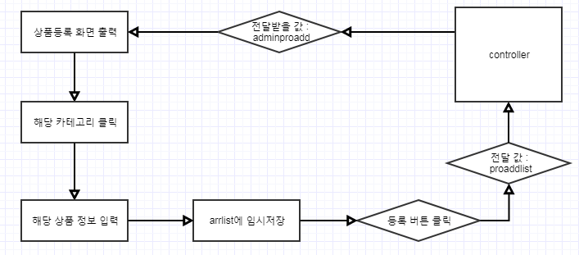

특이사항 | 로그인이 되어있는 상태라고 가정하에 프로세스 진행

좌석관리화면출력2
24 | 좌석 관리 화면 출력 2 |  |  |  | 작성날짜 | 2019-05-16

 |  |  |  |  | 수정날짜 | 2019-05-16
 | 설명 | 좌석 관리 화면 출력 2
parameter | Activity act , String str |  | retrun | x | 작성자 | 최인수
method | sub |  | controller 값 | seatlist
기능 | 1. controller에서 seatlist를 전달받음 2. selectAll 메소드 실행 3. 실행후 좌선 관리 화면으로 출력

mHistory html
프로세스 | 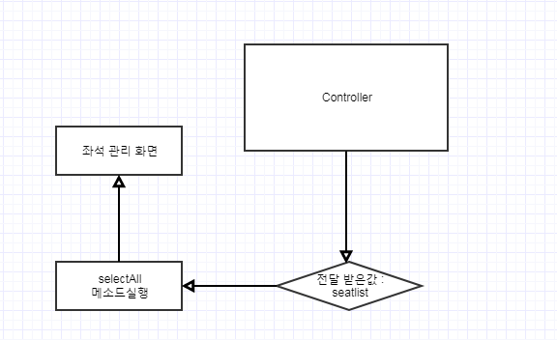

특이사항 | 로그인이 되어있는 상태라고 가정하에 프로세스 진행

좌석 관리 화면 출력
23 | 좌석 관리 화면 출력 |  |  |  | 작성날짜 | 2019-05-16

 |  |  |  |  | 수정날짜 | 2019-05-16
 | 설명 | 좌석 관리 화면 출력
parameter | Activity act , String str |  | retrun | x | 작성자 | 최인수
method | sub |  | controller 값 | seatlist
기능 | 1. controller에서 좌석관리화면 출력 2. 선택된 listview가 없을때 seatlist를 전달 3. 전달할 seatlist를 controller로 전달

mHistory html
프로세스

특이사항 | 로그인이 되어있는 상태라고 가정하에 프로세스 진행

상품등록화면출력2
23 | 상품 등록 화면출력 2 |  |  |  | 작성날짜 | 2019-05-16

 |  |  |  |  | 수정날짜 | 2019-05-16
 | 설명 | 상품등록 화면 처리2
parameter | Activity act , String str |  | retrun | x | 작성자 | 최인수
method | sub |  | controller 값 | proaddlist
기능 | 1. controller에서 상품등록리스트 전달받음 2. 선택할 상품추가 메소드 실행 3. 상품추가 메소드 실행 4.다시 상품등록화면 출력

mHistory html
프로세스

특이사항 | 로그인이 되어있는 상태라고 가정하에 프로세스 진행

로그인 전체 공정
